作品の応募
「川の絵画コンクール」作品の応募書類について
作品の応募について、下記の点にご協力をお願い申し上げます。
１． | 「様式－１」応募票・・・・・・・・・・ | 応募作品の裏面に様式－１の応募票を貼付下さい。
 |  | 原則として八つ切画用紙（271㎜×392㎜程度）
 |  | としますが、用紙の大きさに制限はありません。
 |  | 用紙の色・紙質、用具に制限はありません。
 |  | また、富山県内の川に限ります。県外の川（四万十川、
 |  | 富士山等）や国外の川は選外となります。
 |  | 「学校名・学年」「氏名」「題名」は必ずご記入下さい。
 |  | 基本的には、「絵の場所」としておおよその住所又は施設名
 |  | 等をご記入下さい。「川の名前」が不明な場合は、空欄で
 |  | も構いません。「コメント」はできるだけ記入願います。

２． | 「様式－２」学年別応募作品リスト・・・ | 学年別に学校名、担当者名、電話番号、ＦＡＸ番号
 |  | を明記の上、応募者リストを作成下さい。

３． | 「様式－３」学年別応募数一覧表・・・・ | 学年別に応募数を記入下さい。

４． | その他 ・・・・・・・・・・・・・・ | できれば応募作品の裏面右上に、学校No-学年-学年内No
 |  | （二重下線付）を記入して下さい［別紙 学校No.一覧参照］。
 |  | 文字は記入例［50ポイント（17.5㎜）］以上の大きさとし、マ
 |  | ジック以外の鉛筆、色鉛筆、又はボールペンでお願いします。
173-2-5
※記入例
（学校No）
（学年）
（学年内No）

 |  | 学校No.：No173［砺波南部小学校］
 |  | 学年：２年生 学年内No.：５番目
 | ※応募される際、様式－２・３を作品と一緒に同封下さい。
 | ※なお、様式－１・２・３について不足がある場合は、貴校で印刷下さい。

応募先位置図
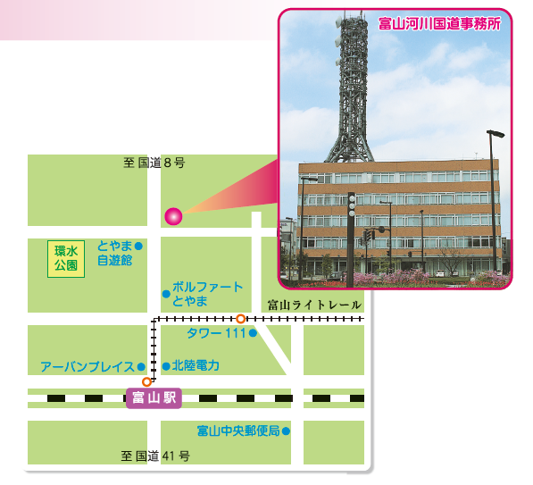
第３３回 川の絵画コンクール 応募先
応 募 先 | : | 国土交通省 富山河川国道事務所
 |  | 調査第一課 宛（事務所３階）
 |  | 住所：富山市奥田新町２番１号
 |  | ＴＥＬ：０７６－４４３－４７１５
 |  | なお、別紙の応募先（補足）の各機関窓口でも受け付けますが、
 |  | 必ず事前に上記連絡先にご連絡ください。

対 象 | : | 富山県内の川
作 品 規 格 | : | 原則として八つ切画用紙（271㎜×392㎜）としますが、
 |  | 大きさに制限はありません

応募締切日 | : | 令和３年９月７日（火）［必着］※当日消印有効
持ち込みの場合 | : | 午前９時～午後５時（土・日・祝日・振替休日を除く）
の受付時間 |  | ※持ち込みの場合は、事前（平日の前日迄）にご連絡ください

《参考》富山_各出張所位置図
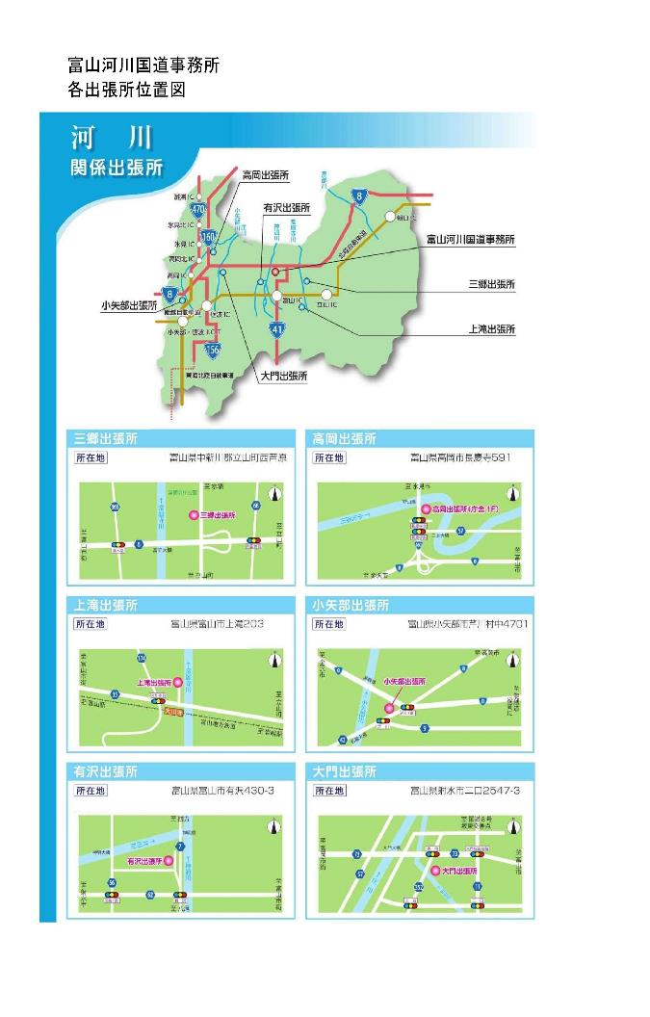

《参考》黒部・立山・利賀_事務所位置図
